clusters_modelo
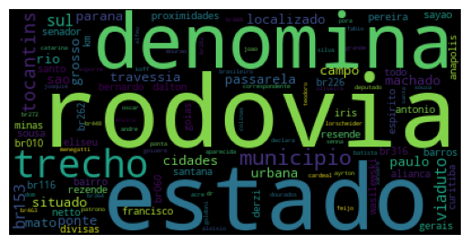 |  | 1

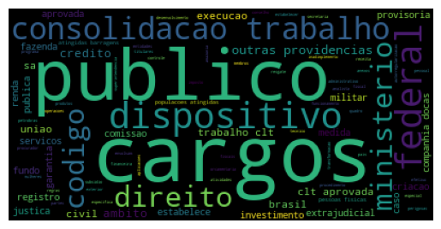 |  | 2

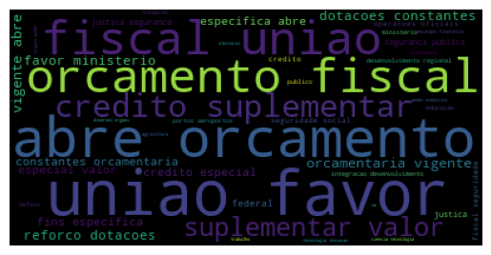 |  | 3

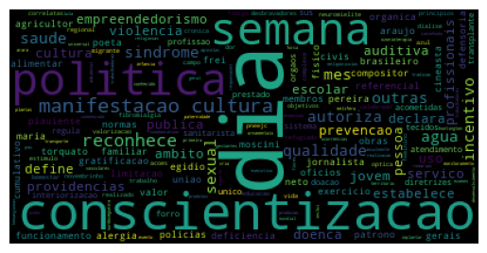 |  | 4

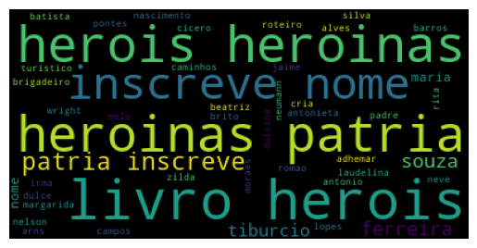 |  | 5

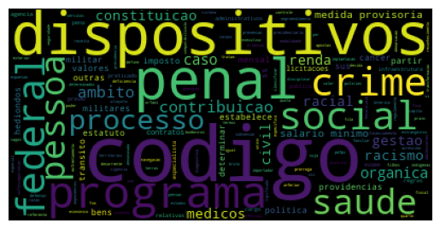 |  | 6

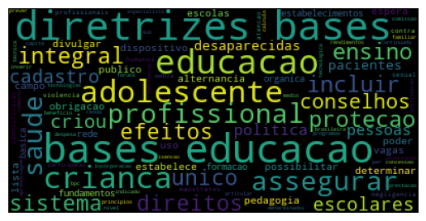 |  | 7

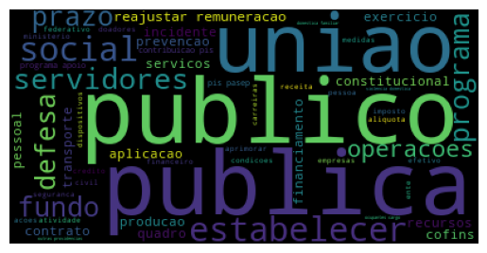 |  | 8

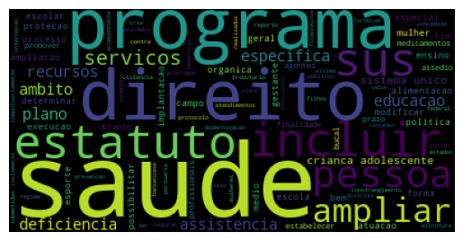 |  | 9

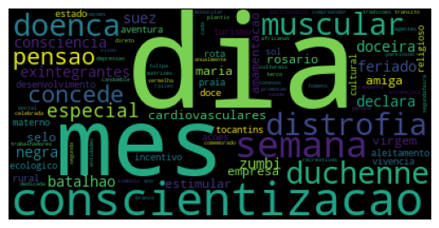 |  | 10

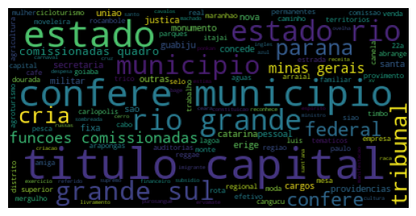 |  | 11

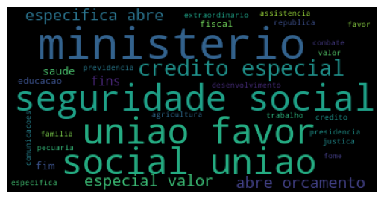 |  | 12
Resumo significado dos Clusters Identificados
1 | Denominação de locais e obras
2 | Serviço público
3 | Orçamento
4 | Datas Comemorativas
5 | Denominação de heróis e heroínas nacionais
6 | Políticas públicas em geral
7 | Políticas públicas em geral
8 | Serviço público
9 | Políticas públicas em geral
10 | Datas Comemorativas
11 | Denominação temática de localidades
12 | Orçamento

tab_dinamica_1
Row Labels | Count of lei
Políticas Públicas | 100
Denominações Simbólicas | 52
Orçamento | 40
Datas Comemorativas | 37
Serviço Público | 28
Tributação e Benefícios Fiscais | 18
Grand Total | 275

tab_dinamica_2
Row Labels | Count of lei
Salários e Benefícios | 14
Estrutura de Cargos e Funções | 13
Regras para Contratações | 1
Grand Total | 28

tab_dinamica_3
Row Labels | Count of lei
Denomincação de Localidades | 21
Títulos de Heróis/Heroínas e Homenagens | 19
Define Nomes de Rodovias | 12
Grand Total | 52

tab_dinamica_4
Row Labels | Count of lei
Políticas Públicas em Geral | 27
Política Pública - Saúde | 19
Política Pública - Educação | 14
Programas Sociais/Benefícios | 13
Direito Trabalhista e Regulamentação de Profissão | 9
Regulamentação do Mercado | 5
Direito Penal | 5
Política Pública - Meio Ambiente | 4
Política Pública - Segurança | 4
Grand Total | 100

